Узб
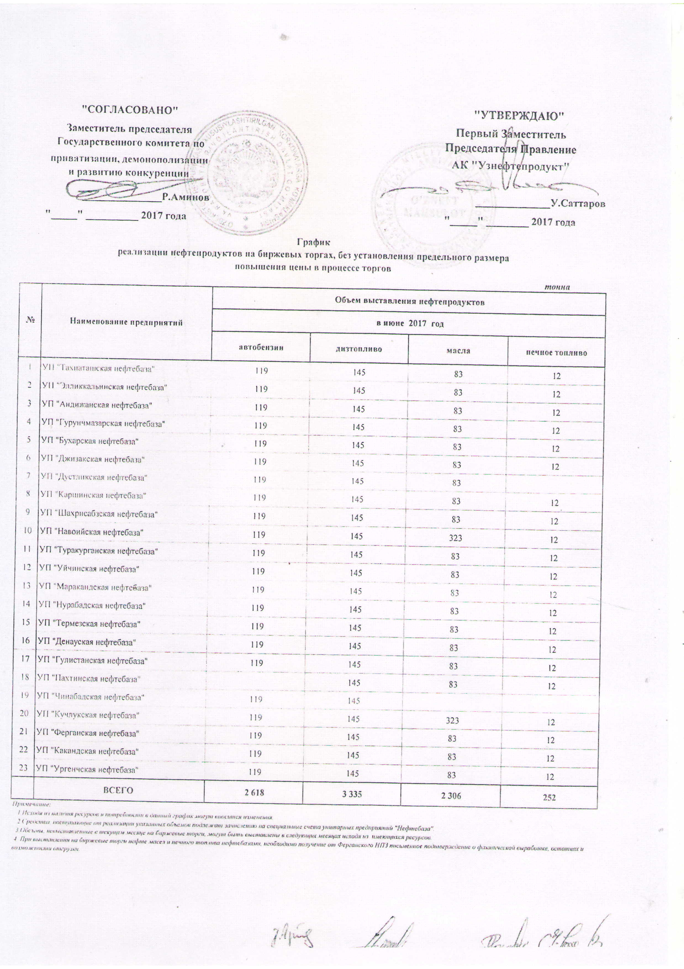
2017 йил июнь ойида "Нефт база унитар корхоналари" орқали биржа савдоларида сотувга қўиладиган нефт маҳсулотлари миқдорлари (савдо жараёнида нархлар чекланмаган)
ЖАДВАЛИ
 |  |  |  |  | тоннада
№ | Нефт база унита корхоналари номи | Нефт маҳсулотлари миқдорлари
 |  | 2017 йил июнь ойида
 |  | Бензин | Диз. ёкилғиси | Техник мой | Очоқ ёкилғиси
1 | УП "Ташиаташская нефтебаза" | 119 | 145 | 83 | 12
2 | УП "Элликальинская нефтебаза" | 119 | 145 | 83 | 12
3 | УП "Андижанская нефтебаза" | 119 | 145 | 83 | 12
4 | УП "Гурунчмазарская нефтебаза" | 119 | 145 | 83 | 12
5 | УП "Бухарская нефтебаза" | 119 | 145 | 83 | 12
6 | УП "Джизакская нефтебаза" | 119 | 145 | 83 | 12
7 | УП "Дустликская нефтебаза" | 119 | 145 | 83
8 | УП "Каршинская нефтебаза" | 119 | 145 | 83 | 12
9 | УП "Шахрисабзская нефтебаза" | 119 | 145 | 83 | 12
10 | УП "Навоийская нефтебаза" | 119 | 145 | 323 | 12
11 | УП "Туракурганская нефтебаза" | 119 | 145 | 83 | 12
12 | УП "Уйчинская нефтебаза" | 119 | 145 | 83 | 12
13 | УП "Маракандская нефтебаза" | 119 | 145 | 83 | 12
14 | УП "Нурабадская нефтебаза" | 119 | 145 | 83 | 12
15 | УП "Термезская нефтебаза" | 119 | 145 | 83 | 12
16 | УП "Денауская нефтебаза" | 119 | 145 | 83 | 12
17 | УП "Гулистанская нефтебаза" | 119 | 145 | 83 | 12
18 | УП "Пахтинская нефтебаза" |  | 145 | 83 | 12
19 | УП "Чинабадская нефтебаза" | 119 | 145
20 | УП "Кучлукская нефтебаза" | 119 | 145 | 323 | 12
21 | УП "Ферганская нефтебаза" | 119 | 145 | 83 | 12
22 | УП "Какандская нефтебаза" | 119 | 145 | 83 | 12
23 | УП "Ургенчская нефтебаза" | 119 | 145 | 83 | 12
 | Жами | 2,618 | 3,335 | 2,306 | 252

